NIVEL DE ENDEUDAMIENTO
CÁLCULO DEL COMPORTAMIENTO DEL NIVEL DE ENDEUDAMIENTO
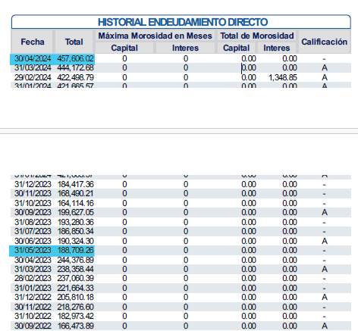
1
4
 | Ingreso del Cliente | Q4,294.00
 | Incremento de deuda con relación al ingreso | -0.47
 | Decrece

2
 |  | Fecha | Monto
 | Total de Endeudamiento Ultimo Mes |  | Q11,892.00
 | Total de Endeudamiento Mes 12 |  | Q12,347.00
 | Resultado de Comportamiento de la Deuda |  | -Q455.00
 | Saldos al día
 | Suma de Créditos de Vehículos |  | Q-
3
 | Suma de Créditos de Vivienda |  | Q-
 | Suma de Créditos Empresariales |  | Q-
 | Suma de Créditos Productivos |  | Q1,547.00
 | Incremento del Nivel de Endeudamiento |  | -Q2,002.00

PASOS A SEGUIR:
1. Solicitar el ingreso al cliente
2. Ingresar los montos de la deuda del último año (Mes 1 y Mes 12) según PRECREDIT.
3. Consultar si en el ultimo año ha adquirido un préstamos de vehículos, vivienda o empresarial y productivo (sumar todos los saldos e ingresar el dato).
4. De acuerdo a los datos que ingreses, te dará el resultado que se asignará en el cálculo de tasa de interes en el cotizador.

